상품제안서
쓰리세븐 사각메탈 프레임세트 | 상품코드: S09917

 |  |  |  |  |  |  | 02-713-8555 | www.synergygift.co.kr
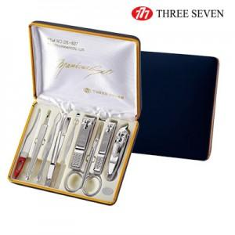 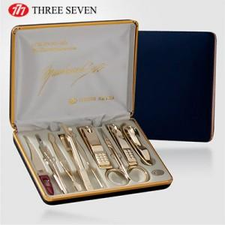

【상세/제작정보】 | <p><span style="font-size: 14pt;">※ 칼날밀대, 귀이개 고무손잡이 없이 출고되는 </span><span style="font-size: 14pt;">​</span><span style="font-size: 14pt;">상품입니다.</span>&nbsp;</p>

【인쇄/포장옵션】 | 실크 / 포장지포장

【공급단가】 | 수량 | 20~ | 50~ | 100~ | 500~ | 1,000~
*VAT별도 | 실버 | 19,200원 | 18,000원 | 17,400원 | 16,400원 | 16,100원
 | 골드 | 25,000원 | 23,500원 | 22,700원 | 21,400원 | 21,000원

【상품 URL】 | https://www.synergygift.co.kr:443/src/goods_detail.php?gdno=14585

